Sheet1
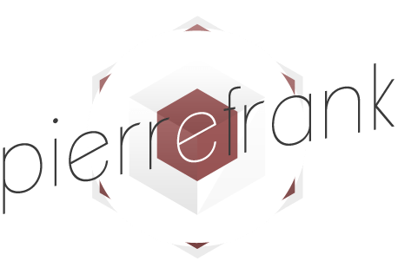
 |  |  |  |  | Facture N°: FA00247

 |  |  |  |  | Date d'émission : 18/05/2020
 |  |  |  |  | PAGE : 1/1

 |  |  |  | A l'attention de:
6 allée Jules Bouchaud - 44120 VERTOU |  |  |  | For Human / Consulting
N°SIRET: 525 142 246 00020 |  |  |  | Paris

Pierre Frank Séguineau |  |  |  | Richard Lavergne
pierrefrank.seguineau@gmail.com |  |  |  | richard.lavergne@forhuman-consulting.com
Tél: 06 87 10 53 62 |  |  |  | Tél: 06 23 93 75 73

Création graphique : infographie #POSTVENTION

REF | DESCRIPTION |  |  |  | QTE | TARIF JOURNALIER | REMISE | MONTANT
 | Forfait création graphique
 |  | Graphisme - Forfait |  |  | 1.0 | 200.00 € |  | 200.00 €
 |  |  | * Infographie - #POSTVENTION
 |  |  | * mise en forme PDF + JPG + JPG découpé

 |  |  |  |  | TOTAL HT |  |  | 200.00 €

Facture payable à 30 jours à compter de la date de réception.
Eléments fournis par le client : textes, photos, videos.
T.V.A. non applicable ou exonérée, article 293 B du CGI.

